解析
市场数据分析：市场增长率及交易趋势分析
【任务要求】
采集女装毛衣2020年、2021年的交易指数，通过交易指数拟合交易金额，并通过同比增长率进行分析。
1、对采集的数据进行处理，依据同比增长率的计算公式完成计算(不保留小数位数)；创建组合图表，他使用折线图展现交易指数，使用柱形图展现同比增长率；完善图表元素，并上传图表截图和含有组合图的表格文件。

2、分析创建的组合图，2021年女装毛衣相较于2020年的同比增长率呈现怎样的趋势，说明什么问题？此外，进一步分析女装毛衣的交易趋势可知哪个时间段是争取新客户，抢占市场占有率的最佳时期？

【知识要点】
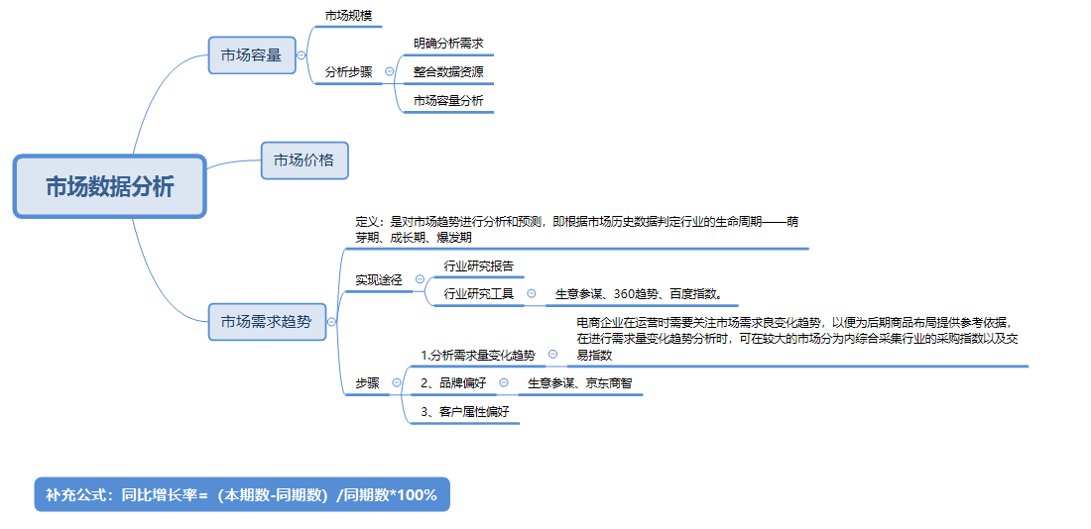

【技能要求】
1、数据处理、计算
2、插入组合图，并设置次坐标轴

【操作讲解】
（1）下载并在表格工具中整理小张采集的女装毛衣的交易指数数据，随后根据同比增长率的计算公式完成计算(不保留小数位数)。为了便于分析女装毛衣2021年的市场增长率及销售趋势，小张计划创建组合图表，他使用折线图展现交易指数，使用柱形图展现同比增长率。 请完成组合图的创建，完善图表元素，并上传图表截图和含有组合图的表格文件。

第一步：增加同比增长率
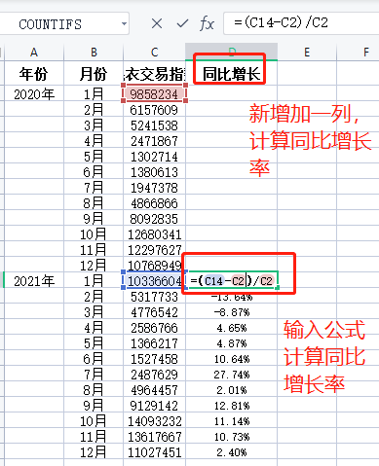
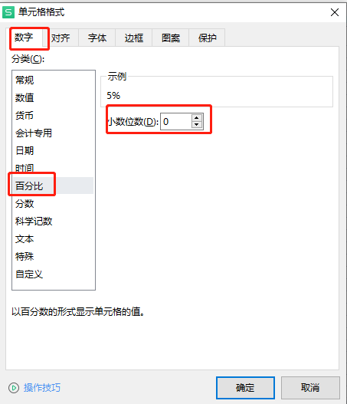

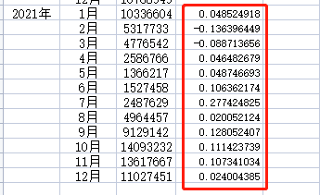

增加“同比增长率”数据列，并根据公式计算同比增长率。 | 单元格设置【百分比】，小数位数【0】

第二步：插入组合图
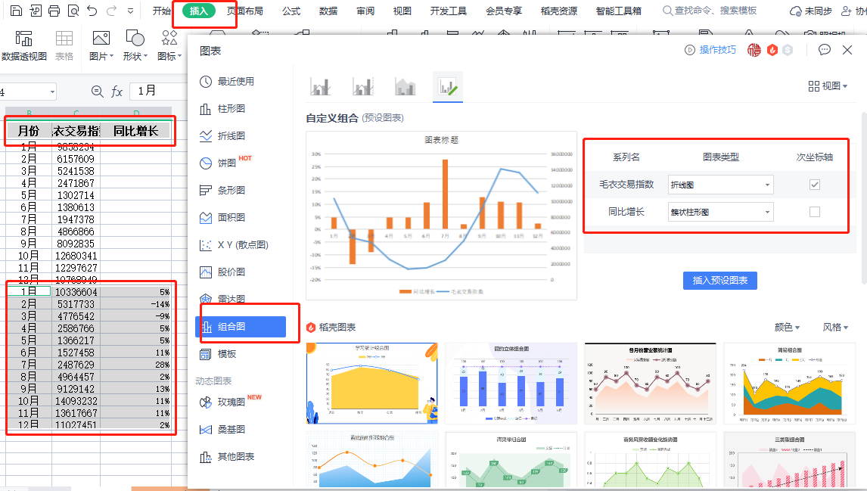
 |  |  |  | 提醒：选中数据时，先选中上面的【标题】，按“Ctrl”键， 再选择下面【2021年的数据】，就可以全部选中做图表需要的所有数据了。

2021年毛衣交易额同比增长率分析
 | 同比增长 | 毛衣交易指数
1月 | 5% | 10336604
2月 | -14% | 5317733
3月 | -9% | 4776542
4月 | 5% | 2586766
5月 | 5% | 1366217
6月 | 11% | 1527458
7月 | 28% | 2487629
8月 | 2% | 4964457
9月 | 13% | 9129142
10月 | 11% | 14093232
11月 | 11% | 13617667
12月 | 2% | 11027451
 |  |  | 美化组合图，将标题修改为【2021年毛衣交易额同比增长率分析 】

第三步：将数据表格以及图片上传至答案区
（2）透过创建的组合图小张分析出，2021年女装毛衣相较于2018年的同比增长率呈现怎样的趋势，说明什么问题？此外，进一步分析女装毛衣的交易趋势可知哪个时间段是争取新客户，抢占市场占有率的最佳时期？

2021年毛衣交易额同比增长率分析
 | 同比增长 | 毛衣交易指数
1月 | 5% | 10336604
2月 | -14% | 5317733
3月 | -9% | 4776542
4月 | 5% | 2586766
5月 | 5% | 1366217
6月 | 11% | 1527458
7月 | 28% | 2487629
8月 | 2% | 4964457
9月 | 13% | 9129142
10月 | 11% | 14093232
11月 | 11% | 13617667
12月 | 2% | 11027451
 |  | 解析：女装毛衣2021年相较于2020年的同比增长率相对处于增长趋势，说明市场对女装毛衣的需求量在增加。女装毛衣行业的销量从6月开始逐渐升温，会一直持续到10月，随后逐渐跌落，所以6月-10月是网店争取新客户，抢占市场占有率的最佳时期。

原始数据
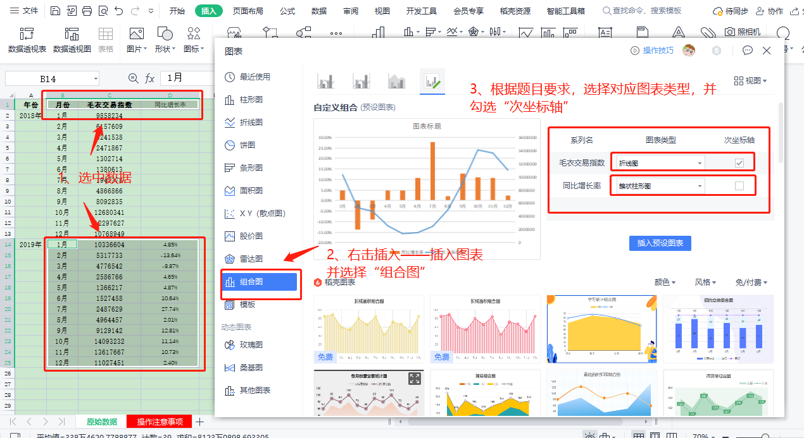
年份 | 月份 | 毛衣交易指数 | 同比增长
2020年 | 1月 | 9858234
 | 2月 | 6157609
 | 3月 | 5241538
 | 4月 | 2471867
 | 5月 | 1302714
 | 6月 | 1380613
 | 7月 | 1947378
 | 8月 | 4866866
 | 9月 | 8092835
 | 10月 | 12680341
 | 11月 | 12297627
 | 12月 | 10768949
2021年 | 1月 | 10336604 | 5%
 | 2月 | 5317733 | -14%
 | 3月 | 4776542 | -9%
 | 4月 | 2586766 | 5%
 | 5月 | 1366217 | 5%
 | 6月 | 1527458 | 11%
 | 7月 | 2487629 | 28%
 | 8月 | 4964457 | 2%
 | 9月 | 9129142 | 13%
 | 10月 | 14093232 | 11%
 | 11月 | 13617667 | 11%
 | 12月 | 11027451 | 2%

2021年毛衣交易额同比增长率分析

操作注意事项
